Узб
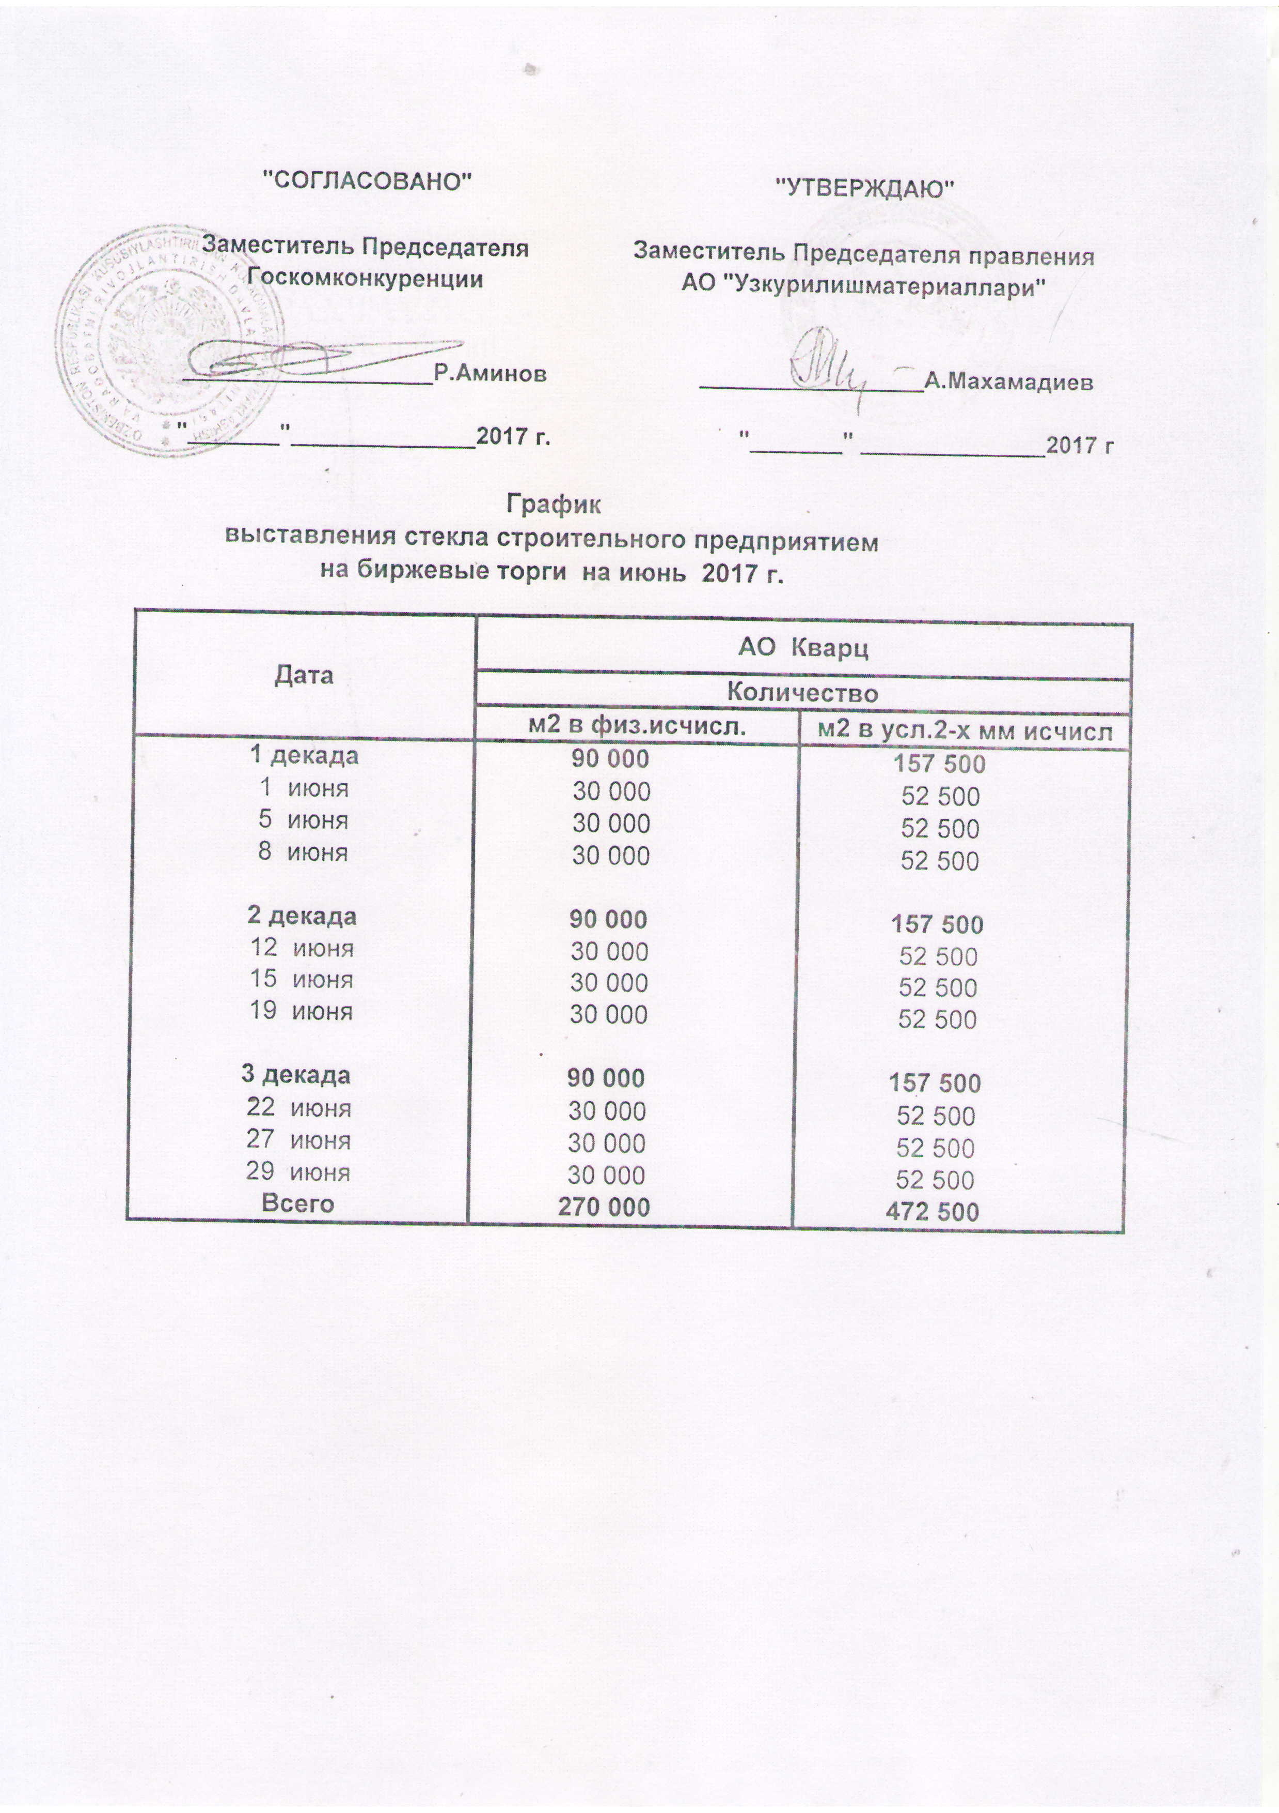
2017 йил июнь ойида УзРТХБ орқали сотувга қўиладиган қурилиш ойна маҳсулоти миқдорлари ЖАДВАЛИ

 | "Кварц" АЖ
 | 2 в физ. | м2 в усл.2-х мм исчисл.
1 декада | 90,000 | 157,500
2017-06-01 | 30,000 | 52,500
2017-06-05 | 30,000 | 52,500
2017-06-08 | 30,000 | 52,500
2 декада | 90,000 | 157,500
2017-06-12 | 30,000 | 52,500
2017-06-15 | 30,000 | 52,500
2017-06-19 | 30,000 | 52,500
3 декада | 90,000 | 157,500
2017-06-22 | 30,000 | 52,500
2017-06-27 | 30,000 | 52,500
2017-06-29 | 30,000 | 52,500

Жами | 270,000 | 472,500

